요약본
치즈 휘낭시에 — 실험 종합 / Cheese FINANCIER

Recipe | 치즈 | ver. | β2.4 |  |  | 메모 / sticky note • oven 실제편차 ±3℃ 추정 • 일부 사진은 다른 batch reference • '부풀기' 측정 기준이 사람마다 약간 다름 • 색 진함/굵은 글씨 = 중요 표시
실험기간 | 2026-08~09 | n | 3~5
주요변수 | oven/temp/add-in | 판정 | core temp + rise
기록상태 | 수기+사진+수식 | memo | 영/한/기호 혼용
중요 | 색상도 의미 있음 | 주의 | 일부 셀은 계산값
파일 메모 | 형식 통일 안 함 | owner | Kim
metric | 180 | 190 | 195 | 200 | 210
core max(℃) | 92.9 | 95 | 95.6 | 97 | 98.5
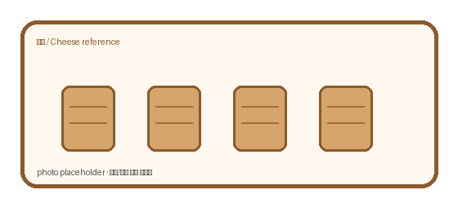
rise mm | 10.3 | 11.7 | 12.4 | 13 | 14.6
crack% | 2 | 5 | 8.2 | 11.7 | 21.2

Oven result overview

토핑_판매분석
치즈 option analysis / sale-rate

metric | 기본 | 럼 추가 | 설탕 코팅 | 토핑 | 럼+토핑 | 코팅+토핑
Δcost(₩) | 0 | 28 | 18 | 35 | 57 | 49
cost uplift% | 0 | 5.5 | 3.5 | 6.8 | 11.1 | 9.6
sale rate% | 70 | 72.4 | 68.4 | 78.2 | 79.3 | 76
remark | base | RUM | coat | photo↑ | best? | gift

option 비교

pkg_고양이시안
치즈 포장지 후보 / package concept notes

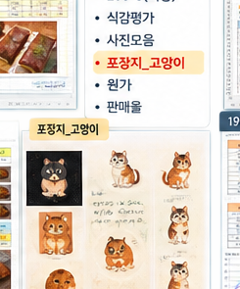
디자인 후보
후보 | 캐릭터 | 첫인상 | 인쇄 | 메모
A | 고양이-주황 | 귀여움 / 눈에 띔 | CMYK test 필요 | 전면 크게?
B | 고양이-단순 | 조금 더 차분 | 선 얇음 주의 | 스티커용 가능
C | 오리 대안 | 브랜드화 가능 | 갈색지 확인 | 시안 보류
결론 | 미정 | 샘플 뽑아보고 | 재검토 | ★ 너무 유아틱한가?

포장재/사이즈 대충 기록
항목 | 값 | unit | 선택? | 메모
봉투 폭 | 92 | mm | Y | 12개입 아님, 낱개
봉투 높이 | 118 | mm | Y | +접착부
필름 | OPP+CPP |  | ? | 무광도 후보
스티커 | 45 | mm | Y | 원형/사각 비교
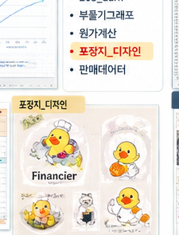
인쇄도수 | 4C | color | ? | 단색 버전도 봄

메모 • 포장지 때문에 넣어둔 시트라 실험 데이터랑 직접 관계 없음 • 오리/고양이/부엉이 중 뭘 쓸지는 아직 미정 • 실제 납품용 로고는 별도 • '귀여운 쪽'과 '고급스러운 쪽' 두 방향 비교 • 색상 셀은 사람 눈으로 보기 위한 표시일 뿐

 |  |  |  |  | CHECK | A | B | C | note
 |  |  |  |  | 매대가시성 | ○ | △ | ○
 |  |  |  |  | 브랜드기억 | ○ | ○ | ◎
 |  |  |  |  | 원가 | ◎ | ○ | △ | 인쇄도수
 |  |  |  |  | 최종 | ? | ? | ? | 회의필요

